상품제안서
MOCO 프리미엄 웰컴키트 F | 상품코드: S45356

 |  |  |  |  |  |  | 02-713-8555 | www.synergygift.co.kr
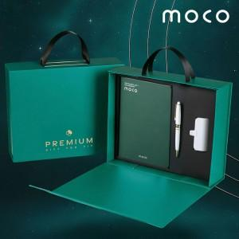 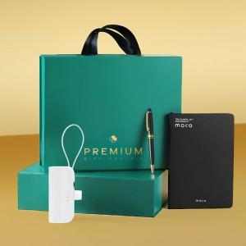 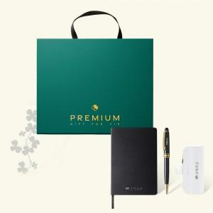

【상세/제작정보】 | <span style="font-size: 14pt;">※ 50세트 이상 노트-</span><span style="font-size: 14pt;">불박인쇄 + 볼펜&amp;배터리-레이저인쇄 포함</span>

【인쇄/포장옵션】 | 불박+레이저 / 포장불가능

【공급단가】 | 수량 | 50~ | 100~ | 300~ | 500~ | 1,000~
*VAT별도 | 그린&화이트 | 17,900원 | 17,300원 | 16,600원 | 16,300원 | 16,000원
 | 블랙&화이트 | 17,900원 | 17,300원 | 16,600원 | 16,300원 | 16,000원

【상품 URL】 | https://www.synergygift.co.kr:443/src/goods_detail.php?gdno=45356

